Nodos_cultivo_lote_2
Nodo | X | Y | Macollas | Altura | Diametro | NVDI | Nitratos | Potasio | Calcio
1 | 587212.895 | 517579 | 8.67 | 28.53 | 3.36 | 0.70 | 4900 | 4100 | 1200 | A-K | 1
2 | 587211.104 | 517578 | 8.33 | 39.13 | 3.30 | 0.69 | 5500 | 4100 | 1000 | A-FE | 1
3 | 587208.994 | 517576 | 7.33 | 39.90 | 3.34 | 0.70 | 5400 | 4200 | 940 | A-CU | 1
4 | 587207.025 | 517574 | 7.67 | 48.33 | 3.30 | 0.66 | 6100 | 4400 | 1400 | B-P | 1
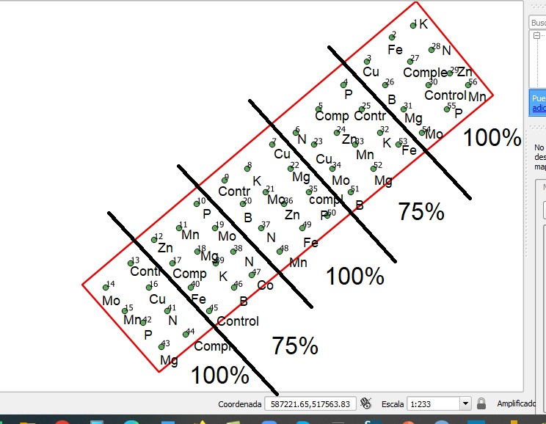
5 | 587204.915 | 517572 | 8.00 | 46.50 | 3.08 | 0.68 | 5800 | 4400 | 1600 | B-COMPLETO | 1
6 | 587202.983 | 517570 | 5.67 | 44.43 | 3.33 | 0.65 | 4100 | 4100 | 1500 | B-N | 1
7 | 587201.014 | 517569 | 6.67 | 44.70 | 3.13 | 0.70 | 3400 | 4400 | 1200 | A-CU | 2
8 | 587198.948 | 517567 | 5.67 | 42.63 | 2.89 | 0.69 | 3800 | 4400 | 1400 | A-K | 2
9 | 587197.023 | 517566 | 4.67 | 46.47 | 3.33 | 0.66 | 3600 | 4200 | 1600 | A-CONTROL | 2
10 | 587194.69 | 517564 | 6.33 | 48.80 | 3.28 | 0.69 | 5400 | 4700 | 1700 | B-P | 2
11 | 587193.167 | 517562 | 6.00 | 41.13 | 3.22 | 0.70 | 5900 | 4500 | 2000 | B-MN | 2
12 | 587191.101 | 517561 | 5.67 | 47.87 | 3.22 | 0.69 | 5400 | 4900 | 1800 | B-ZN | 2
13 | 587189.132 | 517559 | 7.67 | 44.33 | 3.31 | 0.67 | 2800 | 4300 | 1000 | A-CONTROL | 3 | SIGUE
14 | 587187.054 | 517557 | 7.33 | 62.33 | 3.53 | 0.72 | 4500 | 4800 | 2000 | A-MO | 3
15 | 587188.6 | 517555 | 7.33 | 56.67 | 4.02 | 0.72 | 4900 | 4800 | 1700 | A-MN | 3
16 | 587190.678 | 517557 | 6.67 | 45.33 | 3.28 | 0.71 | 5300 | 5700 | 1900 | A-CU | 3
17 | 587192.647 | 517559 | 5.33 | 37.60 | 3.26 | 0.70 | 5900 | 4700 | 2300 | B-COMPLETO | 2
18 | 587194.713 | 517560 | 6.00 | 49.53 | 3.34 | 0.71 | 5200 | 5600 | 1800 | B-MG | 2
19 | 587196.236 | 517562 | 6.00 | 48.37 | 3.62 | 0.70 | 5600 | 5600 | 1800 | B-MO | 2
20 | 587198.569 | 517564 | 5.67 | 46.40 | 3.42 | 0.71 | 5700 | 5000 | 1300 | A-BORO | 2
21 | 587200.494 | 517565 | 6.67 | 45.90 | 3.62 | 0.72 | 4500 | 5600 | 1300 | A-MO | 2
22 | 587202.56 | 517567 | 7.00 | 46.03 | 5.23 | 0.70 | 4600 | 4700 | 1200 | A-MG | 2
23 | 587204.529 | 517569 | 6.33 | 45.07 | 3.06 | 0.70 | 5800 | 4400 | 1500 | B-CU | 1
24 | 587206.461 | 517570 | 6.33 | 38.73 | 2.83 | 0.67 | 5600 | 4400 | 1600 | B-ZN | 1
25 | 587208.571 | 517572 | 6.33 | 41.90 | 2.84 | 0.66 | 5000 | 4300 | 1600 | B-CONTROL | 1
26 | 587210.54 | 517574 | 7.67 | 40.93 | 3.51 | 0.71 | 4600 | 4400 | 1200 | A-BORO | 1
27 | 587212.65 | 517576 | 7.00 | 46.30 | 3.41 | 0.72 | 4000 | 4200 | 750 | A-COMPLETO | 1
28 | 587214.441 | 517577 | 9.33 | 44.30 | 3.62 | 0.70 | 3600 | 3200 | 1200 | A-N | 1
29 | 587215.987 | 517575 | 9.33 | 50.60 | 3.58 | 0.73 | 3600 | 4100 | 950 | A-ZN | 1
30 | 587214.196 | 517574 | 8.67 | 43.40 | 3.33 | 0.67 | 2200 | 3700 | 780 | A-CONTROL | 1
31 | 587212.086 | 517572 | 9.33 | 44.60 | 3.49 | 0.69 | 5800 | 4600 | 1000 | A-MG | 1
32 | 587210.117 | 517570 | 7.00 | 44.50 | 3.08 | 0.67 | 5200 | 4200 | 1300 | B-K | 1
33 | 587208.007 | 517569 | 6.67 | 40.80 | 3.04 | 0.68 | 5200 | 4700 | 1400 | B-MN | 1
34 | 587206.075 | 517567 | 7.00 | 42.07 | 3.22 | 0.69 | 5800 | 4400 | 1500 | B-MO | 1
35 | 587204.105 | 517565 | 7.00 | 41.97 | 3.08 | 0.70 | 5600 | 4300 | 1700 | A-COMPLETO | 2
36 | 587202.04 | 517564 | 5.33 | 47.47 | 3.21 | 0.70 | 4500 | 5000 | 1600 | A-ZN | 2
37 | 587200.115 | 517562 | 5.00 | 40.53 | 2.67 | 0.67 | 3700 | 5100 | 1900 | A-N | 2
38 | 587197.782 | 517560 | 4.67 | 37.80 | 2.86 | 0.67 | 4000 | 4300 | 2000 | B-N | 2
39 | 587196.259 | 517559 | 6.00 | 40.93 | 3.11 | 0.69 | 5500 | 4000 | 2300 | B-K | 2
40 | 587194.193 | 517557 | 5.00 | 42.03 | 3.36 | 0.71 | 6700 | 4500 | 1800 | B-FE | 2
41 | 587192.224 | 517555 | 7.67 | 50.67 | 3.62 | 0.70 | 2900 | 5200 | 1500 | A-N | 3
42 | 587190.146 | 517554 | 7.33 | 49.67 | 3.40 | 0.70 | 5400 | 5100 | 1500 | A-P | 3
43 | 587191.692 | 517552 | 7.67 | 54.83 | 3.40 | 0.72 | 3400 | 5000 | 1900 | A-MG | 3
44 | 587193.77 | 517553 | 7.67 | 54.67 | 3.70 | 0.71 | 4800 | 5000 | 1700 | A-COMPLETO | 3
45 | 587195.739 | 517555 | 5.00 | 47.60 | 3.31 | 0.67 | 4400 | 4300 | 1900 | B-CONTROL | 2 |  | T0-A | T0-B | Control
46 | 587197.805 | 517557 | 4.67 | 47.00 | 3.24 | 0.71 | 5800 | 4400 | 1700 | B-BORO | 2 |  | T1-A | T1-B | Completo
47 | 587199.328 | 517558 | 5.33 | 46.20 | 3.09 | 0.71 | 4800 | 4600 | 1800 | B-CU | 2 |  | T2-A | T2-B | Sin N
48 | 587201.661 | 517560 | 6.33 | 43.00 | 3.40 | 0.72 | 5100 | 4300 | 1400 | A-MN | 2 |  | T3-A | T3-B | Sin P
49 | 587203.586 | 517562 | 7.00 | 36.60 | 3.02 | 0.72 | 4300 | 4800 | 1400 | A-FE | 2 |  | T4-A | T4-B | Sin K
50 | 587205.651 | 517563 | 4.00 | 39.17 | 3.11 | 0.68 | 3600 | 4600 | 1300 | A-P | 2 |  | T5-A | T5-B | Sin Mg y S
51 | 587207.621 | 517565 | 6.00 | 40.00 | 3.49 | 0.68 | 4800 | 3800 | 1500 | B-BORO | 1 |  | T6-A | T6-B | Sin Fe
52 | 587209.552 | 517567 | 7.67 | 42.27 | 3.20 | 0.67 | 5900 | 4300 | 1300 | B-MG | 1 |  | T7-A | T7-B | Sin Zn
53 | 587211.663 | 517569 | 8.67 | 45.30 | 3.06 | 0.69 | 5700 | 4800 | 1200 | B-FE | 1 |  | T8-A | T8-B | Sin Mn
54 | 587213.632 | 517570 | 9.67 | 45.27 | 3.38 | 0.72 | 6000 | 4800 | 940 | A-MO | 1 |  | T9-A | T9-B | Sin B
55 | 587215.742 | 517572 | 10.67 | 38.60 | 3.52 | 0.71 | 4800 | 4900 | 860 | A-P | 1 |  | T10-A | T10-B | Sin Cu
56 | 587217.533 | 517574 | 8.33 | 49.67 | 3.38 | 0.72 | 3600 | 3800 | 1200 | A-MN | 1 |  | T11-A | T11-B | Sin Mo

